Sheet1
 | 品牌 | 型号 | 网上报价
工控机 | 研祥 | IPC-820/EPE-1815-I3-2120-4G-500G-250W带光驱 | http://shop.evoc.cn/Productinfo.aspx?id=219 | 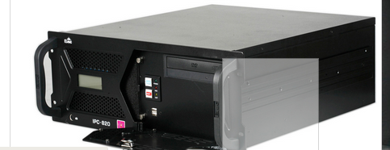
服务器 | 联想 | 联想（ThinkServer) TS250 4U塔式服务器 单颗G4400CPU 8G内存+2*1T硬盘 | http://item.jd.com/10537444999.html |  | 